Sheet1
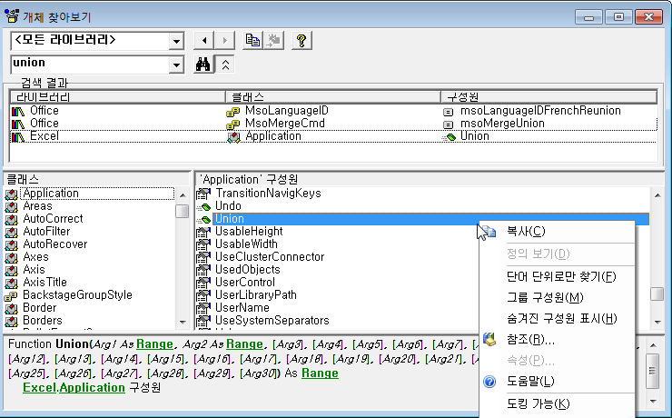
문제 1

 | 번호 | 저장할 데이터 | 변수 선언 | 사용가능 | 설명
 | ① | 판매 금액 | Dim 판매금액 As Integer | X | Integer 데이터 형은 최대 32,767까지의 정수를 기억할 수 있기때문에 판매금액과 같은 큰 숫자를 기억해야 하는 변수에는 부적합하다. Long이나 Single, Currency 정도가 적합하다.
 | ② | 주민등록번호 | Dim 주민 As Double | X | 주민번호는 숫자로 구성되어있지만, 텍스트형 자료이기 때문에 String 형이나 Varient 형으로 선언해야 한다.
 | ③ | 이름 | Dim str이름 As Varient | O
 | ④ | 셀 영역 | Public rngK As Cell | X | 셀 영역은 Range 형이나 Object 형으로 선언해야 한다.
 | ⑤ | 워크시트 | Dim wkSheet As Worksheet | O

문제 2

 | ① | 내장 상수 xlUnique의 실제 값은 얼마인가요?
 |  | 0
 |  | VB 편집기 창에서 [보기]-[직접 실챙 창] 메뉴를 선택하여 나타난 직접 실행 창에서 "? xlunique"를 입력하고 <Enter>를 누르면 확인할 수 있습니다.

 | ② | Union 메서드에 대한 도움말을 찾아 해당 메서드가 어떤 기능을 하는지 설명하세요.
 |  | 여러 범위의 합집합을 반환합니다
 |  | VB 편집기 창에서 [보기]-[개체 찾아보기] 메뉴를 선택하여 나타난 [개체 찾아보기] 창에서 'union'을 입력하고 <Enter>를 눌러 검색한 후 검색된 Union 항목에서 마우스 오른쪽 단추를 눌러 [도움말]을 선택한다.

